关系图
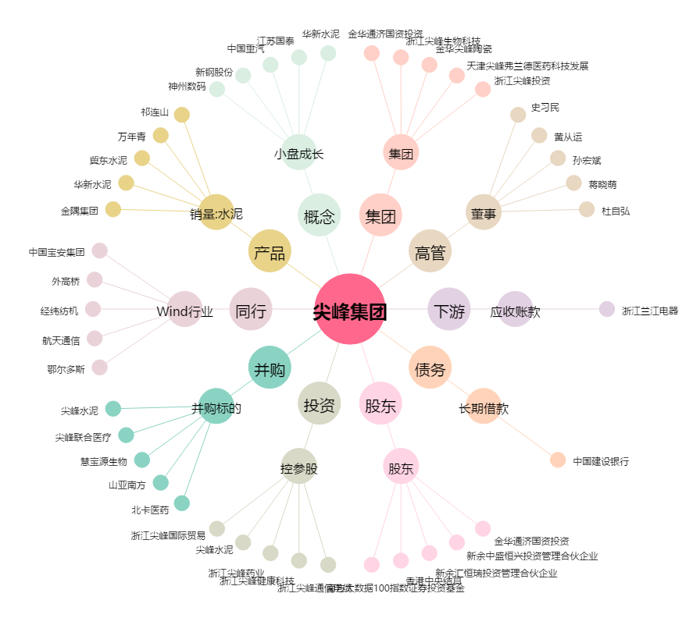
尖峰集团[600668.SH] - 关系概览图

